ICSOE
 | Enero | Febrero | Marzo | Abril | Mayo | Junio | Julio | Agosto | Septiembre | Octubre | Noviembre | Diciembre | Enero
Contrato | Celebrado 18/01/2026 | Se presta el servicio |  |  |  |  |  |  |  |  |  |  | Prestación de servicios y termino del contrato

Artículo 15-A tercer párrafo LSS La persona física o moral que preste servicios especializados o ejecute obras especializadas deberá proporcionar cuatrimestralmente a más tardar el día 17 de los meses de enero, mayo y septiembre, la información de los contratos celebrados en el cuatrimestre de que se trate, conforme a lo siguiente:

1er. Cuatrimestre de 206
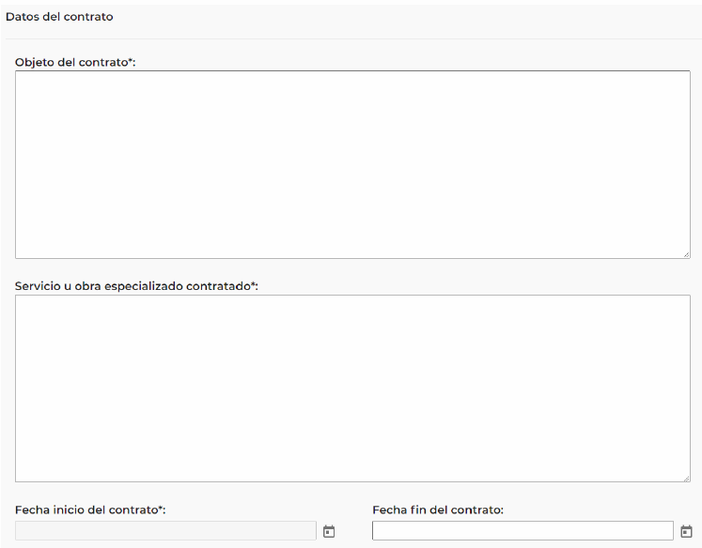
Aislamiento de tuberia X
Preguntas frecuentes ICSOE indica que se capure el No de folio y nombre de la actividad registrada por la cual se presta el servicio.
18/01/2026

2o. Cuatrimestre
No permite capturar una fecha anterior al periodo del cuatrimestra a reportar

